購入画面
 |  | 画面設計書 |  | システム名 |  |  |  |  |  |  |  | 版数 | 作成者 | 作成日 |  | 承認者 | 承認日
 |  |  |  | 画面ID |  |  |  |  |  |  |  | 初版 | 井盛 | 2025-06-02
 |  |  |  | 画面名 |  |  | 購入画面 |  |  |  |  | 版
 |  |  |  | JSP/HTML名 |  |  | item-confirmation.html |  |  |  |  | 版

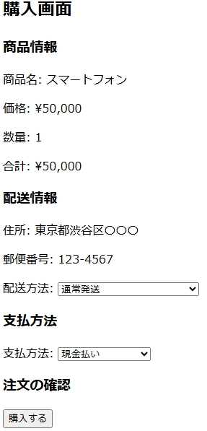
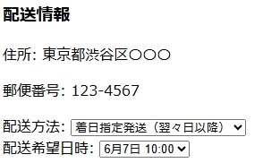
■購入画面 |  |  |  |  |  |  |  |  | ■処理概要
 |  |  |  |  |  |  |  |  | ・発送方法を指定する
 |  |  |  |  |  |  |  |  | ・着日指定発送を選択した場合発送希望日時を指定する
 |  |  |  |  |  |  |  |  | ・支払い方法を選択する
 |  |  |  |  |  |  |  |  | ・カード番号登録されていない場合エラーメッセージを出力
 |  |  |  |  |  |  |  |  | ・購入するを押下後最終確認を表示
 |  |  |  |  |  |  |  |  | ・確定押下後購入確定画面に遷移

 |  |  |  |  |  |  |  |  | ■項目
 |  |  |  |  |  |  |  |  | 1.発送希望日時は翌々日以降
 |  |  |  |  |  |  |  |  | 2.支払い方法の選択
 |  |  |  |  |  |  |  |  | 3.購入の最終確認

1
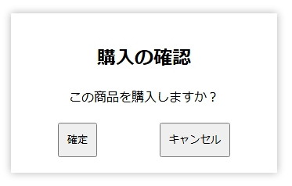

2

3

No. | 項目名(和名) |  | name属性 |  | I/O | データ型 |  | 桁 | 必 | 位置 | タグ |  |  |  | 備考
1
2
3
4
5
6
7
8
9
10
11
12
13
14
15

■機能補足

